Canali immatricolazioni
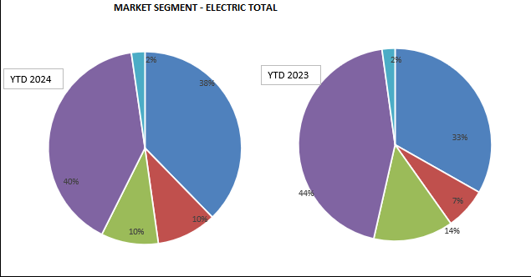
DISTRIBUZIONE NUOVE IMMATRICOLAZIONI AUTO ELETTRICHE
 | BEV Anno 2024 YTD | Total market Anno 2024 YTD
PRIVATI | 1,448 | 1,596
FLOTTE AZIENDALI | 308 | 283
RIVENDITORI | 410 | 527
NOLEGGIO (Lungo Termine) | 742 | 868
NOLEGGIO (Breve Termine) | 39 | 60
TOTALE | 2,947 | 3,334

Storico Infrastrutture
Storico | set-19 | Feb-20 | mag-20 | set-20 | dic-20 | mar-21 | giu-21 | set-21 | dic-21 | Mar-23 | giu-22 | set-22 | dic-22 | Mar-23 | giu-23 | set-23
Location |  |  |  |  |  |  | 9,453 | 10,019 | 10,503 | 11,333 | 12,410 | 13,225 | 14,048 | 15,262 | 16,557 | 17.154
Infrastrutture | 5,246 | 7,203 | 7,462 | 8,467 | 9,709 | 10,531 | 11,834 | 12,623 | 13,223 | 14,311 | 15,674 | 16,700 | 19,334 | 22,107 | 24,942 | 26.029
Punti di ricarica | 10,647 | 13,721 | 14,302 | 16,659 | 19,324 | 20,757 | 23,275 | 24,794 | 26,024 | 27,857 | 30,704 | 32,776 | 36,772 | 41,173 | 45,210 | 47.228
Crescita PdR ultimi 12 mesi |  |  |  |  |  |  |  |  |  |  |  |  |  |  |  | 14.452 | +44,1%
Location, Infrastrutture e Punti di ricarica

